2.基本操作
2. 基本操作
▶INDEX |  |  | ▶TOP |  |  | ▶2.1.1 - キーボード / マウス

 |  | このシートについて
 |  |  |  | ・このシートはゲーム内で行う基本操作をまとめたシートです。
 |  |  |  | ・下線のついてる文字をクリックするとリンク先に飛びます。

 |  |  |  | 2. 1 ボタン割り振り

 |  |  |  |  | 2. 1. 1 キーボード / マウス |  | 最終更新日： | 2020-03-09
未完成仕様
最終更新日：2020/3/9
更新者：藤田
W
前移動
A
左移動
S
後移動
D
右移動
ESC
メニュー
Q
視点変更

 | 以上

3.基本情報
3. 基本情報
▶INDEX |  |  | ▶TOP |  |  |  | ▶3. 1 ゲームの基本的な流れ |  |  |  |  |  | ▶3. 2 リザルト |  |  | ▶3. 3 雨

 |  | このシートについて
 |  |  |  | ・このシートはゲーム内の基本情報をまとめたシートです。
 |  |  |  | ・細かな仕様は別途仕様書を設ける場合があります。
 |  |  |  | ・下線のついてる文字をクリックするとリンク先に飛びます。
 |  |  |  | 3. 1 ゲームの基本的な流れ

 |  |  |  |  | ・ステージ内で発生する『雨』の影響で、ステージに徐々に水が溜まっていく。
 |  |  |  |  | プレイヤーは『溜まった水』を利用し、ゴールを目指す。

 |  |  |  |  |  |  | ▼ゲームイメージ
 |  |  |  |  |  |  | 雨水が溜まっていない状態 |  |  |  |  |  |  |  |  |  |  |  | 雨水が溜まっている状態

 |  |  |  |  |  |  | 水 |  |  |  |  |  |  |  |  |  |  |  | 水が溜まったことにより、浮かんだ板の上を渡ることができる。

 |  |  |  | 3. 2 リザルト

 |  |  |  |  |  | 3. 2. 1 ゲームクリア条件 |  |  |  |  |  |  |  |  |  |  | 最終更新日： | 2020-03-09

 |  |  |  |  |  |  | ・プレイヤーが条件をすべて満たした状態でゴールした場合。

 |  |  |  |  |  |  | No |  |  | 条件
 |  |  |  |  |  |  | 条件① |  |  | プレイヤーが"鍵"を所持しているか

 |  |  |  |  |  |  | 条件② |  |  | ゲームオーバーの条件を満たしていない

 |  |  |  |  |  |  |  | 3. 2. 1. 1 プレイヤーが"鍵"を所持しているか |  |  |  |  |  |  |  |  |  |  |  | 最終更新日： | 2020-03-09

 |  |  |  |  |  |  |  |  | ・ステージ上に配置されている『鍵』を入手しているかを確認し、所持していればこの条件は達成される。
 |  |  |  |  |  |  |  |  | 所持していなければ、ゲーム上にダイヤログを表示させる。

 |  |  |  |  |  |  |  |  | ▼鍵イメージ |  |  |  |  |  |  |  |  |  |  |  |  | ▼ダイヤログイメージ
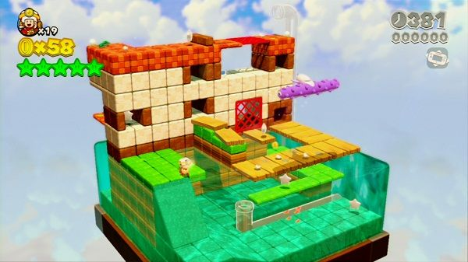
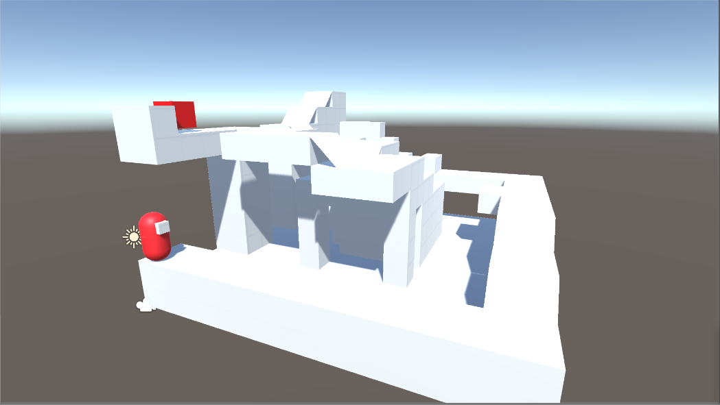
ゴールするためにはステージ内のどこかにある『鍵』を入手する必要があります。
※鍵イメージ

ステージ内のどこかに
『鍵』のモデルが配置される。

 |  |  |  |  |  | 3. 2. 2 ゲームオーバー条件 |  |  |  |  |  |  |  |  |  |  | 最終更新日： | 2020-03-09

 |  |  |  |  |  |  | ・プレイヤーが条件をすべて満たした場合。

 |  |  |  |  |  |  | No |  |  | 条件
 |  |  |  |  |  |  | 条件① |  |  | プレイヤーのn%以上が"雨水"に触れている

 |  |  |  |  |  |  |  | 3. 2. 2. 1 プレイヤーのn%以上が"雨水"に触れている |  |  |  |  |  |  |  |  |  |  |  | 最終更新日： | 2020-03-09

 |  |  |  |  |  |  |  |  | ・ステージに貯まっていく雨水に、プレイヤーモデルが浸かっている割合がn%以上になっているか。
 |  |  |  |  |  |  |  |  | ※nには数値が入ります。

 |  |  |  |  |  |  |  |  | ▼『浸かり具合が50%以下でゲームオーバー』が条件だった場合の例
 |  |  |  |  |  |  |  |  | セーフ |  |  |  |  |  |  | ゲームオーバー

プレイヤー
水
プレイヤー
水

 |  |  |  | 3. 3 雨 |  |  |  |  |  |  | 最終更新日： | 2020-03-09

 |  |  |  |  | ・ステージ上に常に降り続いている本ゲームのメインギミック
 |  |  |  |  | 雨は一定の周期で『通常雨』と『豪雨』に切り替わる。
 |  |  |  |  | 雨が降るとステージに水が溜まっていく。

 |  |  |  |  | 周期の感覚と畜水量は以下の通り。
 |  |  |  |  | ※畜水量はそのタイミングで振っている雨の総合量となります。 |  |  |  |  |  |  |  |  |  |  |  |  |  |  |  |  |  | ※畜水量イメージ図

 |  |  |  |  | 通常雨 |  |  |  |  |  | 豪雨 |  |  |  | 通常雨 |  |  |  | 豪雨 |  |  |  |  | 通常雨 | 豪雨
 |  |  |  |  | 畜水量：10 |  |  |  |  |  | 畜水量：20 |  |  |  | 畜水量：10 |  |  |  | 畜水量：20 |  |  |  |  | 畜水量：10 | 畜水量：20

 |  |  |  |  |  |  |  |  |  |  |  |  |  | 五秒後
20
10
10
 |  |  |  |  | ステージ全体が水につかるまでに必要な畜水量は200
 |  |  |  |  | 雨の降り続ける時間はとりあえず『5秒』で次の雨の状態に行くように設定しておいてください。

 | 以上

